Лист 1
Прайс-лист
МИР ПРЯЖИ

В валюте: руб. (курс 1).
Цены указаны на 07.08.2020

№ | Номенклатура/ Характеристика номенклатуры | Описание | Изображение | Артикул | Цена | Ед. | Остаток | Ссылка на сайт
 | Фактура листа | Фактура листа | 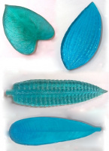 | ММ04 | 225.00 |  |  | Изображение
 | Фактура листа (0032 D, антуриум цветок) |  |  |  | 225.00 | шт | 2 | Изображение
 | Фактура листа (0034 D, антуриум лист) |  | 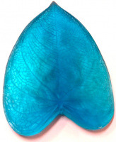 |  | 225.00 | шт | 1 | Изображение
 | Фактура листа (0044 D, плюмерия лист) |  |  |  | 225.00 | шт | 1 | Изображение
 | Фактура листа (0052 D, лилия лист) |  |  |  | 225.00 | шт | 1 | Изображение
 | Фактура листа (0070 D, роза цветок) |  | 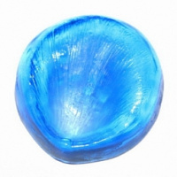 |  | 225.00 | шт | 1 | Изображение
 | Фактура листа (0079 D, папоротник) |  |  |  | 225.00 | шт | 5 | Изображение
 | Фактура листа | Фактура листа | 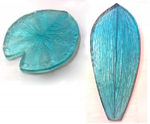 | ММ04 | 300.00 |  |  | Изображение
 | Фактура листа (0011 D, водная лилия) |  | 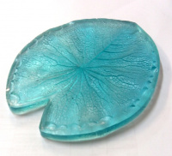 |  | 300.00 | шт | 3 | Изображение
 | Фактура листа (0058 D, phalaenopsis) |  |  |  | 300.00 | шт | 2 | Изображение
 | Форма мет. Роза лист L, FF02-0057 А | Форма мет. Роза лист L, FF02-0057 А | 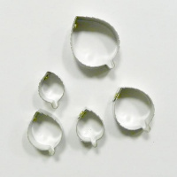 | FF02-0057 А | 720.00 |  |  | Изображение
 | Форма мет. Роза лист L, FF02-0057 А |  |  |  | 720.00 | шт | 1 | Изображение
 | Форма мет. цветка Орхидеи cattleya, FF 02-0331 А | Форма мет. цветка Орхидеи cattleya, FF 02-0331 А |  | FF 02-0331 А | 142.50 |  |  | Изображение
 | Форма мет. цветка Орхидеи cattleya, FF 02-0331 А |  |  |  | 142.50 | шт | 11 | Изображение
 | Форма мет. цветка Орхидеи vanda S, FF 02-0365 А | Форма мет. цветка Орхидеи vanda S, FF 02-0365 А |  | FF 02-0365 А | 120.00 |  |  | Изображение
 | Форма мет. цветка Орхидеи vanda S, FF 02-0365 А |  |  |  | 120.00 | шт | 6 | Изображение
 | Форма мет. цветка Орхидея Oncidium, FF 02-189 А | Форма мет. цветка Орхидея Oncidium, FF 02-189 А | 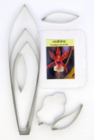 | FF 02-0189 А | 277.50 |  |  | Изображение
 | Форма мет. цветка Орхидея Oncidium, FF 02-189 А |  |  |  | 277.50 | шт | 4 | Изображение
 | Форма мет. цветка Форма каллы М, FF 02-0329 А | Форма мет. цветка Форма каллы М, FF 02-0329 А | 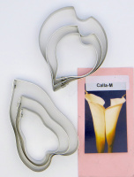 | FF 02-0329 А | 217.50 |  |  | Изображение
 | Форма мет. цветка Форма каллы М, FF 02-0329 А |  |  |  | 217.50 | шт | 4 | Изображение
 | Форма мет. цветка Цимбидиум S, FF 02-0326 А | Форма мет. цветка Цимбидиум S, FF 02-0326 А | 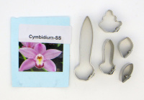 | FF 02-0326 А | 112.50 |  |  | Изображение
 | Форма мет. цветка Цимбидиум S, FF 02-0326 А |  |  |  | 112.50 | шт | 10 | Изображение
 | Форма мет. цветка (к) Орхидея Phalaenopsis (small), FF 02-0042 А | Форма мет. цветка (к) Орхидея Phalaenopsis (small), FF 02-0042 А | 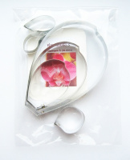 | FF 02-0042 А | 292.50 |  |  | Изображение
 | Форма мет. цветка (к) Орхидея Phalaenopsis (small), FF 02-0042 А |  |  |  | 292.50 | шт | 9 | Изображение
 | Форма мет. цветка Анютины глазки, FF 02-0216 А | Форма мет. цветка Анютины глазки, FF 02-0216 А | 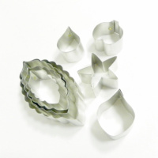 | FF 02-0216 А | 262.50 |  |  | Изображение
 | Форма мет. цветка Анютины глазки, FF 02-0216 А |  |  |  | 262.50 | шт | 2 | Изображение
 | Форма мет. цветка Бугенвиллия L, FF 02-0029 А | Форма мет. цветка Бугенвиллия L, FF 02-0029 А | 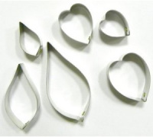 | FF 02-0029 А | 202.50 |  |  | Изображение
 | Форма мет. цветка Бугенвиллия L, FF 02-0029 А |  |  |  | 202.50 | шт | 2 | Изображение
 | Форма мет. цветка Водная лилия S, FF 02-0068 А | Форма мет. цветка Водная лилия S, FF 02-0068 А | 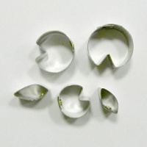 | FF 02-0068 А | 142.50 |  |  | Изображение
 | Форма мет. цветка Водная лилия S, FF 02-0068 А |  |  |  | 142.50 | шт | 8 | Изображение
 | Форма мет. цветка Водная лилия М, FF 02-0136 А | Форма мет. цветка Водная лилия М, FF 02-0136 А | 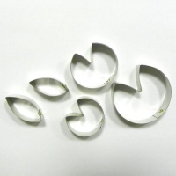 | FF 02-0136 А | 187.50 |  |  | Изображение
 | Форма мет. цветка Водная лилия М, FF 02-0136 А |  |  |  | 187.50 | шт | 8 | Изображение
 | Форма мет. цветка Водяной лилии лист М, FF 02-0038 А | Форма мет. цветка Водяной лилии лист М, FF 02-0038 А | 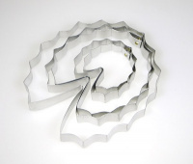 | FF 02-0038 А | 195.00 |  |  | Изображение
 | Форма мет. цветка Водяной лилии лист М, FF 02-0038 А |  |  |  | 195.00 | шт | 3 | Изображение
 | Форма мет. цветка Водяной лилии М, FF 02-0007 А | Форма мет. цветка Водяной лилии М, FF 02-0007 А | 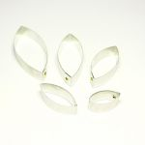 | FF 02-0007 А | 172.50 |  |  | Изображение
 | Форма мет. цветка Водяной лилии М, FF 02-0007 А |  |  |  | 172.50 | шт | 1 | Изображение
 | Форма мет. цветка Вьюнок пурпурный SS, FF 02-0177 А | Форма мет. цветка Вьюнок пурпурный SS, FF 02-0177 А | 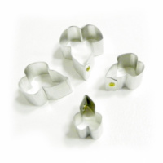 | FF 02-0177 А | 142.50 |  |  | Изображение
 | Форма мет. цветка Вьюнок пурпурный SS, FF 02-0177 А |  |  |  | 142.50 | шт | 2 | Изображение
 | Форма мет. цветка Гибискуса S, FF 02-0040 А | Форма мет. цветка Гибискуса S, FF 02-0040 А | 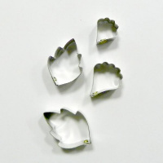 | FF 02-0040 А | 142.50 |  |  | Изображение
 | Форма мет. цветка Гибискуса S, FF 02-0040 А |  |  |  | 142.50 | шт | 2 | Изображение
 | Форма мет. цветка Гортензия лист L, FF 02-0062 А | Форма мет. цветка Гортензия лист L, FF 02-0062 А | 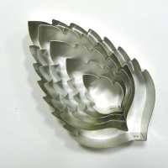 | FF 02-0062 А | 262.50 |  |  | Изображение
 | Форма мет. цветка Гортензия лист L, FF 02-0062 А |  |  |  | 262.50 | шт | 15 | Изображение
 | Форма мет. цветка Дендробиум S, FF 02-0155 А | Форма мет. цветка Дендробиум S, FF 02-0155 А | 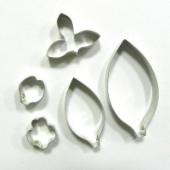 | FF 02-0155 А | 165.00 |  |  | Изображение
 | Форма мет. цветка Дендробиум S, FF 02-0155 А |  |  |  | 165.00 | шт | 1 | Изображение
 | Форма мет. цветка Дендробиум, FF 02-0089 А | Форма мет. цветка Дендробиум, FF 02-0089 А | 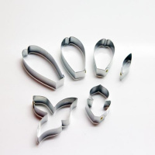 | FF 02-0089 А | 202.50 |  |  | Изображение
 | Форма мет. цветка Дендробиум, FF 02-0089 А |  |  |  | 202.50 | шт | 3 | Изображение
 | Форма мет. цветка Дендробиума М, FF 02-0055 А | Форма мет. цветка Дендробиума М, FF 02-0055 А | 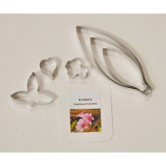 | FF 02-0055 А | 262.50 |  |  | Изображение
 | Форма мет. цветка Дендробиума М, FF 02-0055 А |  |  |  | 262.50 | шт | 6 | Изображение
 | Форма мет. цветка Каллы М, FF 02-0016 А | Форма мет. цветка Каллы М, FF 02-0016 А | 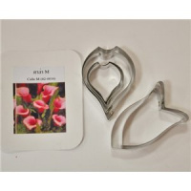 | FF 02-0016 А | 202.50 |  |  | Изображение
 | Форма мет. цветка Каллы М, FF 02-0016 А |  |  |  | 202.50 | шт | 4 | Изображение
 | Форма мет. цветка Космея, FF 02-0091 А | Форма мет. цветка Космея, FF 02-0091 А | 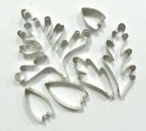 | FF 02-0091 А | 262.50 |  |  | Изображение
 | Форма мет. цветка Космея, FF 02-0091 А |  |  |  | 262.50 | шт | 1 | Изображение
 | Форма мет. цветка Лотоса М, FF 02-0006 А | Форма мет. цветка Лотоса М, FF 02-0006 А | 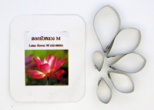 | FF 02-0006 А | 142.50 |  |  | Изображение
 | Форма мет. цветка Лотоса М, FF 02-0006 А |  |  |  | 142.50 | шт | 1 | Изображение
 | Форма мет. цветка Орхидеи anucha fair L, FF 02-0143 А | Форма мет. цветка Орхидеи anucha fair L, FF 02-0143 А |  | FF 02-0143 А | 337.50 |  |  | Изображение
 | Форма мет. цветка Орхидеи anucha fair L, FF 02-0143 А |  |  |  | 337.50 | шт | 3 | Изображение
 | Форма мет. цветка Орхидеи cattleya flower М, FF 02-0011 А | Форма мет. цветка Орхидеи cattleya flower М, FF 02-0011 А | 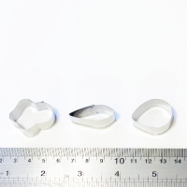 | FF 02-0011 А | 142.50 |  |  | Изображение
 | Форма мет. цветка Орхидеи cattleya flower М, FF 02-0011 А |  |  |  | 142.50 | шт | 3 | Изображение
 | Форма мет. цветка Орхидеи netrasiri waxy L, FF 02-0133 А | Форма мет. цветка Орхидеи netrasiri waxy L, FF 02-0133 А | 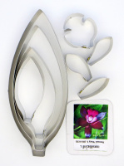 | FF 02-0133 А | 292.50 |  |  | Изображение
 | Форма мет. цветка Орхидеи netrasiri waxy L, FF 02-0133 А |  |  |  | 292.50 | шт | 3 | Изображение
 | Форма мет. цветка Орхидеи rhynchostylis gigantea L, FF 02-0060 А | Форма мет. цветка Орхидеи rhynchostylis gigantea L, FF 02-0060 А | 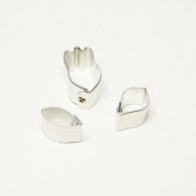 | FF 02-0060 А | 90.00 |  |  | Изображение
 | Форма мет. цветка Орхидеи rhynchostylis gigantea L, FF 02-0060 А |  |  |  | 90.00 | шт | 1 | Изображение
 | Форма мет. цветка орхидеи saengsri fantasy, FF 02-0093 А | Форма мет. цветка орхидеи saengsri fantasy, FF 02-0093 А | 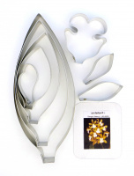 | FF 02-0093 А | 247.50 |  |  | Изображение
 | Форма мет. цветка орхидеи saengsri fantasy, FF 02-0093 А |  |  |  | 247.50 | шт | 11 | Изображение
 | Форма мет. цветка Орхидеи vanda joaquim S, FF 02-0059 А | Форма мет. цветка Орхидеи vanda joaquim S, FF 02-0059 А | 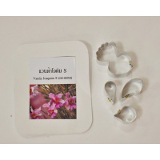 | FF 02-0059 А | 112.50 |  |  | Изображение
 | Форма мет. цветка Орхидеи vanda joaquim S, FF 02-0059 А |  |  |  | 112.50 | шт | 9 | Изображение
 | Форма мет. цветка Орхидеи vanda joaquim S, FF 02-0090 А | Форма мет. цветка Орхидеи vanda joaquim S, FF 02-0090 А | 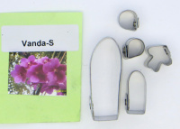 | FF 02-0090 А | 142.50 |  |  | Изображение
 | Форма мет. цветка Орхидеи vanda joaquim S, FF 02-0090 А |  |  |  | 142.50 | шт | 4 | Изображение
 | Форма мет. цветка Роза вьющаяся, FF 02-0107 А | Форма мет. цветка Роза вьющаяся, FF 02-0107 А | 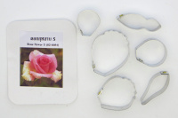 | FF 02-0107 А | 262.50 |  |  | Изображение
 | Форма мет. цветка Роза вьющаяся, FF 02-0107 А |  |  |  | 262.50 | шт | 1 | Изображение

